飲む玄米製品規格書
作成日：9999/99/99
株式会社 ○○
作成日：9999/99/99
株式会社 ○○
作成日：9999/99/99
株式会社 ○○
作成日：9999/99/99
株式会社 ○○
作成日：9999/99/99
株式会社 ○○
作成日：9999/99/99
株式会社 ○○
作成日：9999/99/99
株式会社 ○○
作成日：9999/99/99
株式会社 ○○
作成日：9999/99/99
株式会社 ○○
作成日：9999/99/99
株式会社 ○○
作成日：9999/99/99
株式会社 ○○
作成日：9999/99/99
株式会社 ○○
作成日：9999/99/99
株式会社 ○○
作成日：9999/99/99
株式会社 ○○
作成日：9999/99/99
株式会社 ○○
 |  |  |  |  |  |  |  | 適用日 |  | 2022-01-09
商品名 |  | のむ玄米 |  |  |  |  |  | メーカー名 |  | 株式会社 旬農場

共通商品コード |  |  |  |  | ﾒｰｶｰﾌﾟﾗｲﾍﾞｰﾄｺｰﾄﾞ |  |  | ＰＢ／ＮＢ 分類
ブランド名 |  | 旬農場 |  |  |  |  |  | 荷姿規格 |  | 195g x 15本入り(カートン)

画像情報 |  |  |  |  |  |  | 一括表示情報
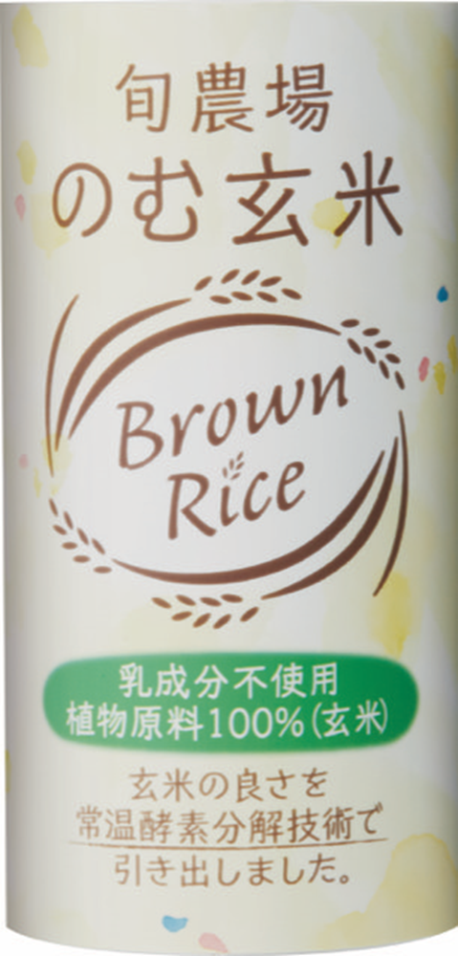 |  |  |  |  |  |  | 名称 | 飲む玄米
 |  |  |  |  |  |  | 原材料名 | 玄米（栽培期間中農薬化学肥料不使用）・水

 |  |  |  |  |  |  | 内容量 | １９５g
 |  |  |  |  |  |  | 内容総量 | １９５g
 |  |  |  |  |  |  | 保存方法 | 常温保存、直射日光を避け、冷暗所で保存

 |  |  |  |  |  |  | 原産国 | 日本
 |  |  |  |  |  |  | 原料原産地名 | 千葉県

 |  |  |  |  |  |  | 商品の特徴 | 常温酵素分解技術(A.T.E)を使用し、栽培期間中農薬化学肥料不使用の原料(玄米)を使って仕立てた製品です。 A.T.E玄米原液は今までの常識を破った全く新しい素材で、冷えてもでんぷんのα化を保ち、玄米特有の独特の臭味がなく、いつでも美味しく摂取することができます。 玄米はビタミン、ミネラル、食物繊維が豊富で、またGABAやフェルラ酸も多く含まれていて、非常に栄養価が高く、数多くの効用があります。 のむ玄米は主食としても召し上がって頂けます。 "A.T.E(Ambient Temperature Enzyme)酵素分解技術を使用し、栽培期間中農薬化学肥料不使用の原料(玄米)を使って仕立てた製品です。 A.T.E玄米原液は今までの常識を破った全く新しい素材で、冷えてもでんぷんのα化を保ち、玄米特有の独特の臭味がなく、いつでも美味しく摂取することができます。 玄米はビタミン、ミネラル、食物繊維が豊富で、またGABAやフェルラ酸も多く含まれていて、非常に栄養価が高く、数多くの効用があります。 のむ玄米は主食としても召し上がって頂けます。"

アレルギー物質情報
えび | 含まない | あわび |  | 含まない | 大豆 | 含まない
かに | 含まない | いか |  | 含まない | 鶏肉 | 含まない | 調理方法 | 酵素分解
小麦 | 含まない | いくら |  | 含まない | バナナ | 含まない
そば | 含まない | オレンジ |  | 含まない | 豚肉 | 含まない
卵 | 含まない | ｶｼｭｰﾅｯﾂ |  | 含まない | まつたけ | 含まない
乳 | 含まない | ｷｳｲﾌﾙｰﾂ |  | 含まない | もも | 含まない | 使用方法 | そのまま飲む。またはヨーグルトにかけて。牛乳や豆乳のように、お菓子作やパン作り、料理にも幅広く使用可能。
落花生 | 含まない | 牛肉 |  | 含まない | やまいも | 含まない
 |  | くるみ |  | 含まない | りんご | 含まない
 |  | ごま |  | 含まない | ゼラチン | 含まない
 |  | さけ |  | 含まない | 魚介類 | 含まない | 殺菌方法 | 138°±2°／30秒
 |  | さば |  | 含まない |  |  | 凍結前加熱の有無 | 有
 |  |  |  |  |  |  | 加熱調理の必要性 | 加熱の必要はありません
アレルゲンコンタミ注意喚起

 |  |  |  |  |  |  | 期限 | 容器の底面に記載しております
 |  |  |  |  |  |  | その他表示 | 草堆肥、A・T・E技術、栄養価が高く吸収し易い、

商品情報
賞味・消費区分 |  |  | 賞味期限対象 |  |  |  | 栄養成分情報
賞味・消費期間 |  |  | 1年 |  |  |  | 分析・計算単位 | １００ｇあたり
製造年月日の表示 |  |  | なし |  |  |  | エネルギー | 85 | kcal |  | たんぱく質 | 1.5 | g
賞味・消費期限の表示 |  |  | あり |  |  |  | 脂質 | 0.9 | g |  | 炭水化物 | 17.8 | g
保存時温度帯区分 |  |  | 常温 |  |  |  | ナトリウム | 1 | mg |  | 食塩相当量 | 0.003 | g
米トレーサビリティ対象区分 |  |  | 対象外 |  |  |  | 備考 | マグネシウム ： 32mg、チアミン(ビタミンB1) : 0.09mg、 ビタミンB6 : 0.103mg、遊離γ-アミノ酪酸 : 1mg、総フェルラ酸 : 11mg、食物繊維総量 : 0.6g (水溶性食物繊維 : 0.2g、不溶性食物繊維 : 0.4g) 、ナトリウム ： 1mg （注）上記は全て100g当たりの数値
商品特徴 |  |  | 右記と同内容

 |  |  |  |  |  |  | 企業情報
 |  |  |  |  |  |  | 製造者名 | ㈱トッパンパッケージングサービス
 |  |  |  |  |  |  | 製造者住所 | 千葉県袖ケ浦市川原井480-1
召し上がり方・ 利用方法 |  |  | そのままお召し上がりください。 良く振ってからお飲み下さい。 開封後は直ぐお飲み下さい |  |  |  | 製造者電話 | 0438-75-7001
 |  |  |  |  |  |  | 販売者名 | 株式会社旬農場
 |  |  |  |  |  |  | 販売者住所 | 千葉県印旛郡栄町請方1347番地32
 |  |  |  |  |  |  | 販売者電話 | 0476-37-7831
 |  |  |  |  |  |  | 輸入者名 | －
 |  |  |  |  |  |  | 輸入者住所 | －
 |  |  |  |  |  |  | 輸入者電話 | -

